Sheet1
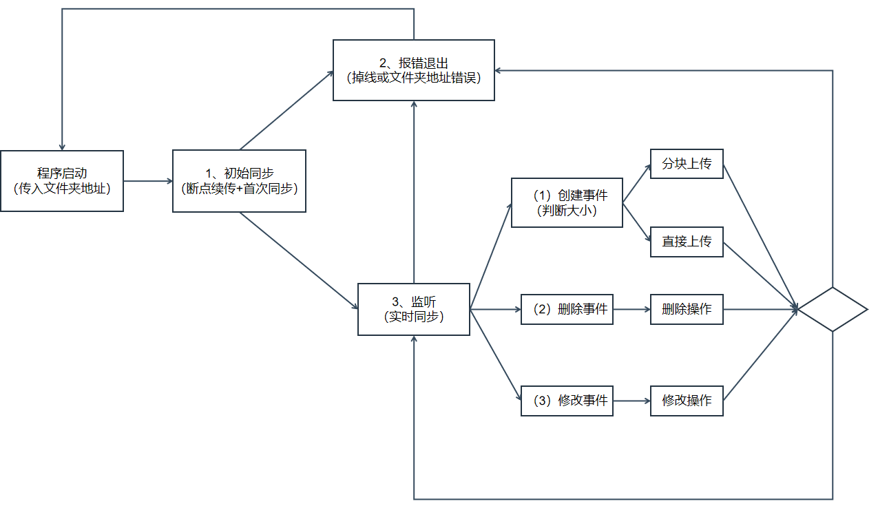
功能模块（函数） |  |  | 功能描述（逻辑实现） | 传入参数 | 返回参数
程序启动 |  |  | （1）若上次上传时退出，完成断点续传功能 （2）若本地文件和S3桶中文件不一致，完成首次同步操作 | 文件夹地址 | 无
监听 | 上传 | 分块上传 | 若文件大小大于设定值（比如5MB），则采用分块上传功能 | 文件名
 |  | 直接上传 | 若文件大小小于设定值，则采用直接上传功能 | 文件名
 | 删除 |  | 若监听到本地目录有删除操作，则同步到S3 | 文件名
 | 创建 |  | 若监听到本地目录有删除操作，则同步到S3 | 文件名

